Główne
CENNIK produktów Video
ważny od 07-04-2026
 | 2025 - v3

Dane mogą ulec zmianie bez powiadomienia

Objaśnienia
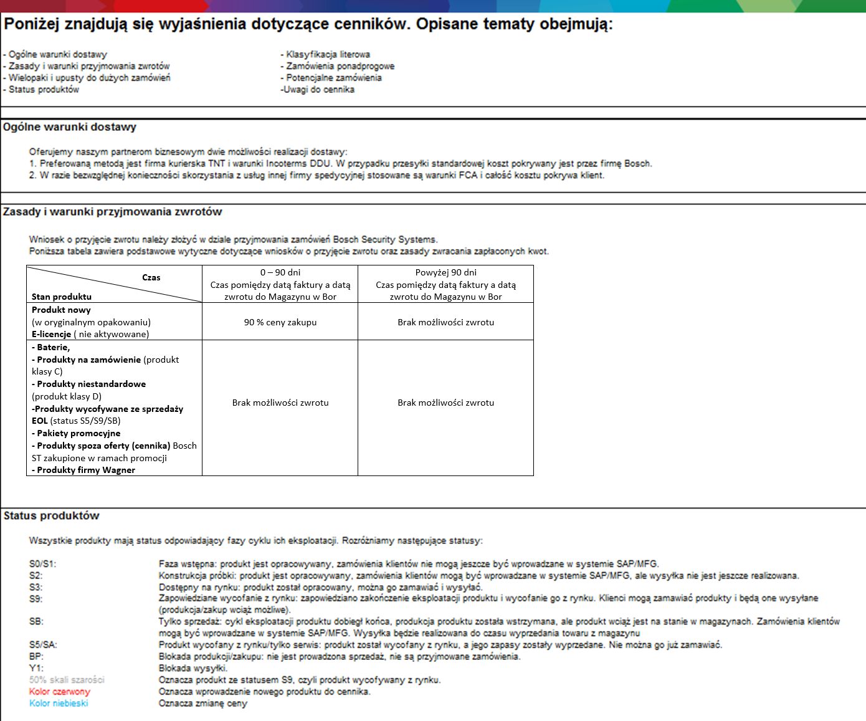
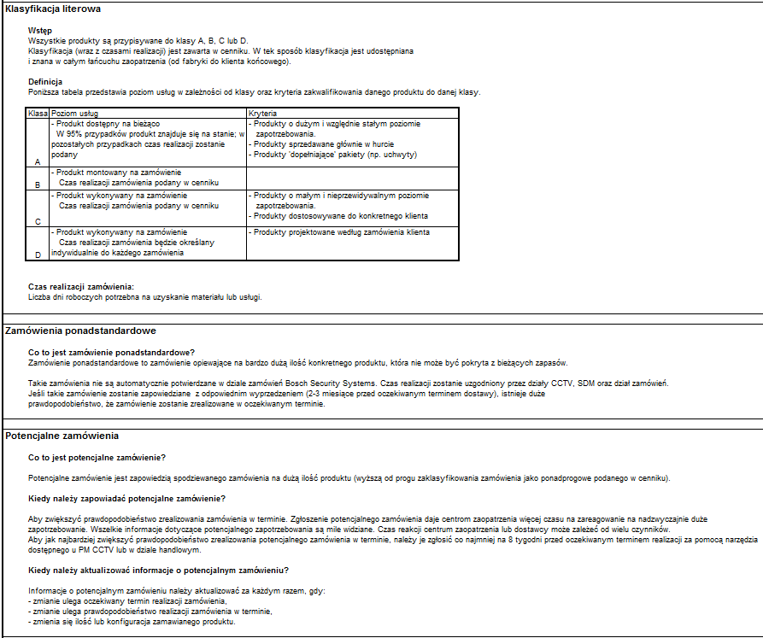

*Szacowany czas dostawy - patrz oznaczenia kodu ABC powyżej

Grupy produktowe

1A, 1B | Kamery
2A | Sprzęt IT, systemy zapisu
6A | Oprogramowanie

